9월
● [2021년 9월] 에덴장애인종합복지관 식단표 ●

 | 월 | 화 | 수 | 목 | 금
 |  |  | 1 | 2 | 3
점심 |  |  | 잡곡밥 | 잡곡밥 | 잡곡밥
 |  |  | 계란파국 | 들깨미역국 | 바지락된장찌개
 |  |  | 사천짜장소스 | 돈육메추리알조림 | 동그랑땡전
 |  |  | 꿔바로우강정 | 새우볼튀김 | 쫄면야채무침
 |  |  | 단무지무침 | 도라지무생채 | 우엉조림
 |  |  | 포기김치 | 포기김치 | 포기김치
열량 |  |  | 552 | 548 | 533
 | 6 | 7 | 8 | 9 | 10
점심 | 잡곡밥 | 잡곡밥 | 굴소스해물볶음밥 | 잡곡밥 | 잡곡밥
 | 건새우아욱국 | 참치김치찌개 | 팽이미소국 | 시래기된장국 | 크림스프
 | 닭갈비 | 동태전 | 고추잡채만두 | 소고기버섯불고기 | 함박스테이크&소스
 | 브로콜리맛살볶음 | 볼어묵피망볶음 | 푸실리샐러드 | 장떡 | 구운버섯샐러드
 | 무생채 | 상추겉절이 | 무말랭이무침 | 참나물겉절이 | 콩나물무침
 | 포기김치 | 깍두기 | 포기김치 | 포기김치 | 포기김치
열량 | 545 | 557 | 588 | 585 | 612
 | 13 | 14 | 15 | 16 | 17
점심 | 잡곡밥 | 잡곡밥 | 마파두부덮밥 | 잡곡밥 | 잡곡밥
 | 얼갈이된장국 | 닭곰탕 | 우동장국 | 북어계란국 | 토란국
 | 콩나물불고기 | 떡갈비브로콜리조림 | 순살깐풍기 | 돈육김치볶음&온두부 | 돼지갈비찜
 | 양배추찜&쌈장 | 그린샐러드 | 콩자반 | 사각어묵볶음 | 명엽채볶음
 | 모듬콩조림 | 양파장아찌 | 오이양파무침 | 김구이 | 얼갈이나물
 | 포기김치 | 포기김치 | 포기김치 | 깍두기 | 포기김치
열량 | 557 | 565 | 518 | 584 | 589
 | 20 | 21 | 22 | 23 | 24
점심 |  |  |  | 잡곡밥 | 잡곡밥
 |  |  |  | 삼색수제비국 | 순두부찌개
 |  |  |  | 돈육두루치기 | 찜닭
 |  |  |  | 미니새송이조림 | 단호박샐러드
 |  |  |  | 깻잎지 | 근대된장무침
 |  |  |  | 포기김치 | 포기김치
열량 |  |  |  | 559 | 530
 | 27 | 28 | 29 | 30
점심 | 잡곡밥 | 잡곡밥 | 날치알비빔밥 | 잡곡밥
 | 콩나물국 | 감자탕 | 유부장국 | 홍합무국
 | 돈까스&소스 | 아몬드멸치볶음 | 메밀전병 | 골뱅이무침&소면
 | 콥샐러드 | 두부계란지짐 | 콘샐러드 | 알감자버터구이
 | 연근아몬드조림 | 야채스틱&쌈장 | 꼬들빼기무침 | 숙주미나리나물
 | 포기김치 | 포기김치 | 포기김치 | 포기김치
열량 | 575 | 585 | 543 | 593
◆ 성인 남자 1일 에너지 권장량은 1일 2,400kcal, 여자 에너지 권장량은 1일 2,000kcal입니다. (한국인영양섭취기준, 2005년 한국영양학회) ◆ 중식을 통해서 1일 에너지 권장량의 약 30%를 충족시키는 것을 목표로 합니다. ◆ 원산지 : 돼지고기(국내산), 쇠고기(호주산), 닭고기(국내산), 쌀(국내산), 김치(국내산) ◆ 식단표 작성 : 청밀 영양사 심혜영 에덴장애인종합복지관

9월 (2)
[2021년 9월] 에덴장애인종합복지관 식단표
요일 | 월요일 | 화요일 | 수요일 | 목요일 | 금요일
일 자 | 13 | 14 | 15 | 16 | 17
중 식 | 잡곡밥 | 잡곡밥 | 마파두부덮밥 | 잡곡밥 | 잡곡밥
 | 얼갈이된장국 | 닭곰탕 | 우동장국 | 북어계란국 | 토란국
 | 콩나물불고기 | 떡갈비브로콜리조림 | 순살깐풍기 | 돈육김치볶음&온두부 | 돼지갈비찜
 | 양배추찜&쌈장 | 그린샐러드 | 콩자반 | 사각어묵볶음 | 명엽채볶음
 | 모듬콩조림 | 양파장아찌 | 오이양파무침 | 김구이 | 얼갈이나물
 | 포기김치 | 포기김치 | 포기김치 | 깍두기 | 포기김치
열량 | 557 | 565 | 518 | 584 | 589
일 자 | 20 | 21 | 22 | 23 | 24
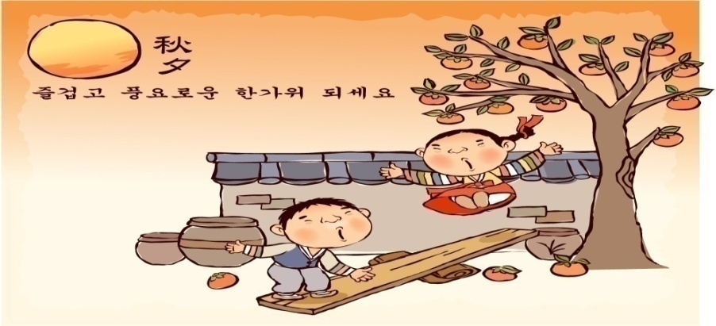
중 식 |  |  |  | 잡곡밥 | 잡곡밥
 |  |  |  | 삼색수제비국 | 순두부찌개
 |  |  |  | 돈육두루치기 | 찜닭
 |  |  |  | 미니새송이조림 | 단호박샐러드
 |  |  |  | 깻잎지 | 근대된장무침
 |  |  |  | 포기김치 | 포기김치
열량 |  |  |  | 559 | 530
일 자 | 27 | 28 | 29 | 30
중 식 | 잡곡밥 | 잡곡밥 | 날치알비빔밥 | 잡곡밥
 | 콩나물국 | 감자탕 | 유부장국 | 홍합무국
 | 돈까스&소스 | 아몬드멸치볶음 | 메밀전병 | 골뱅이무침&소면
 | 콥샐러드 | 두부계란지짐 | 콘샐러드 | 알감자버터구이
 | 연근아몬드조림 | 야채스틱&쌈장 | 꼬들빼기무침 | 숙주미나리나물
 | 포기김치 | 포기김치 | 포기김치 | 포기김치
열량 | 575 | 585 | 543 | 593
◆ 성인 남자 1일 에너지 권장량은 1일 2,400kcal, 성인 여자 에너지 권장량은 1일 2,000kcal입니다. (한국인영양섭취기준, 2005년 한국영양학회) ◆ 중식을 통해서 1일 에너지 권장량의 약 30%를 충족시키는 것을 목표로 합니다. ◆ 원산지 : 돼지고기(국내산), 쇠고기(호주산), 닭고기(국내산), 쌀(국내산), 김치(국내산) ◆ 식단표 작성 : 청밀 영양사 심혜영

